상품제안서
한국의풍경 3단 벽걸이달력 | 상품코드: S28895

 |  |  |  |  |  |  | 02-713-8555 | www.synergygift.co.kr
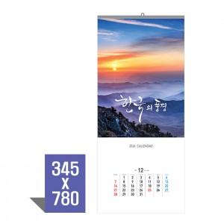

【상세/제작정보】 | <span style="font-size: 14pt;">※ 먹, 청, 적 1도 인쇄로 택1하여 주시기 바랍니다.</span><p><span style="font-size: 14pt;">※ 계절상품으로 가격, 제작기간이 변동될 수 있으니 양해바랍니다.</span></p><span style="font-size: 14pt;">※ 배송비 1박스 40개 포장, 박스당 6,000원 부가세별도 발생</span><br>

【인쇄/포장옵션】 | 실크 / 비닐봉투 동봉

【공급단가】 | 수량 | 100~ | 300~ | 500~ | 1,000~ | 3,000~
*VAT별도 | 100 | 1,950원 | 1,840원 | 1,750원 | 1,710원 | 1,680원
 | 300
 | 500
 | 1000

【상품 URL】 | https://www.synergygift.co.kr:443/src/goods_detail.php?gdno=28895

